GRI200-2-G50H
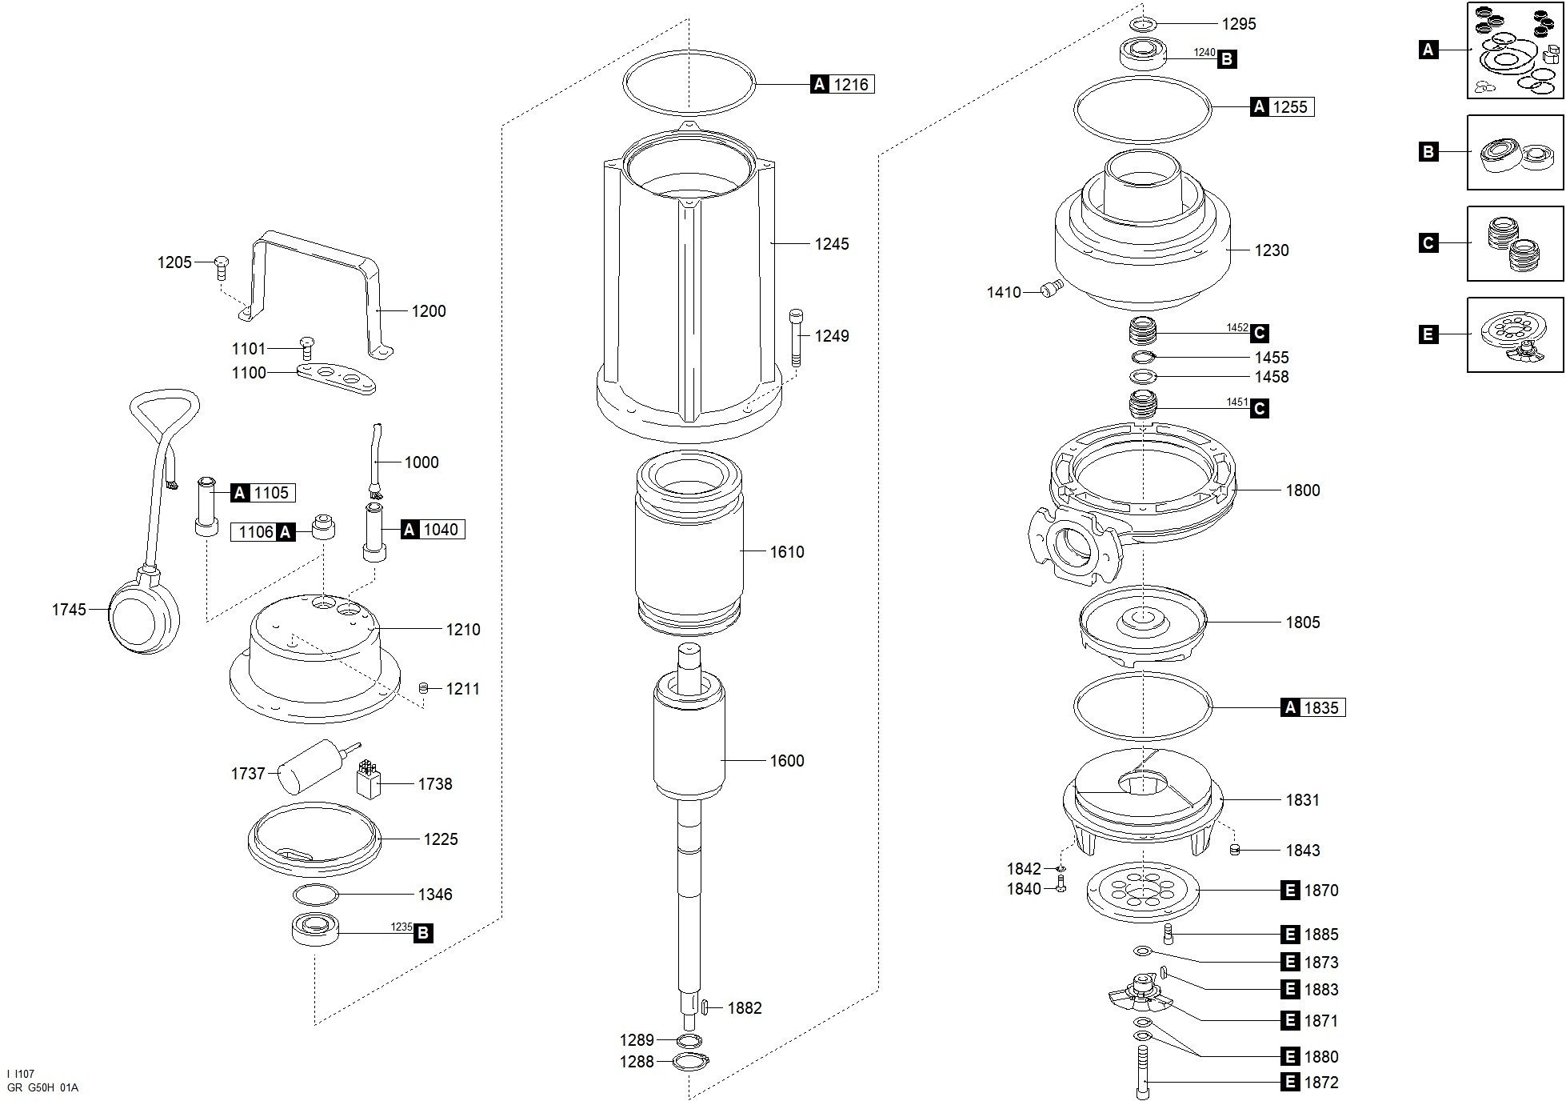

Código | Modelo
100939 | GRI200/2/G50H

Posición | Descripción | Cantidad | Código Koslan | Especificaciones
A | Kit juntas | 1 | 704308
C | Kit sellos mecánicos | 1 | 704309
E | Kit triturador | 1 | 704307
B | Kit rodamientos | 1 | -
1000 | Cable de alimentación | 1 | -
1040 | Junta de goma (cable alimentación) | 1 | - | A
1100 | Plaquita prensacable | 1 | 704139
1101 | Tornillo [plaquita prensacable >> tapa] | 2 | -
1106 | Tapón [interruptor de nivel] | 1 | - | A
1200 | Manilla | 1 | 704153
1205 | Tornillo [manilla >> tapa] | 3 | -
1210 | Tapa | 1 | -
1211 | Tapón [orificio prueba presión] | 1 | -
1216 | Junta [tapa >> carcasa] | 1 | - | A
1225 | Soporte del Rodamiento superior | 1 | -
1230 | Soporte del Rodamiento inferior | 1 | -
1235 | Rodamiento superior | 1 | 700206 | B
1240 | Rodamiento inferior | 1 | 700697 | B
1245 | Carcasa | 1 | -
1249 | Tornillo [carcasa >> cuerpo de la bomba] | 4 | -
1255 | Junta [carcasa >> soporte del Rodamiento inferior] | 1 | - | A
1288 | Anillo de seguridad [Rodamiento inferior] | 1 | 704288
1289 | Anillo de seguridad [Rodamiento inferior interior] | 1 | -
1295 | Separador superior [Rodamiento inferior] | 1 | -
1346 | Muelle de compensación | 1 | -
1410 | Tapón [cámara de aceite] | 1 | -
1451 | 1er sello mecánico | 1 | 704102 | C
1452 | 2do sello mecánico | 1 | - | C
1455 | Anillo de seguridad [1er sello mecánico >> 2do sello mecánico] | 1 | -
1458 | Separador [1er sello mecánico >> 2do sello mecánico] | 1 | -
1600 | Eje con rotor | 1 | -
1610 | Estator | 1 | -
1738 | Relé | 1 | 700956
1800 | Cuerpo de la bomba | 1 | 704607
1805 | Turbina | 1 | 704178
1831 | Base | 1 | 704488
1835 | Junta [cuerpo de la bomba >> brida de aspiración] | 1 | - | A
1840 | Tornillo [brida de aspiración >> cuerpo de la bomba] | 3 | -
1842 | Arandela [brida de aspiración >> cuerpo de la bomba] | 3 | -
1843 | Espárrago [brida de aspiración] | 3 | 700914
1870 | Plato triturador | 1 | 700915 | E
1871 | Cuchilla trituradora | 1 | - | E
1872 | Fijación cuchilla trituradora | 1 | - | E
1873 | Arandela [cuchilla trituradora] | 1 | - | E
1880 | Separador [cuchilla trituradora] | 1 | 700914 | E
1880 | Separador [cuchilla trituradora] | 1 | 700915 | E
1882 | Lengüeta [turbina] | 1 | -
1883 | Lengüeta [cuchilla trituradora] | 1 | - | E
1885 | Tornillo [brida de aspiración >> cuerpo de la bomba] | 3 | - | E
1745 | Interruptor de nivel | 1 | -
1737 | Condensador | 1 | 704142

